L II 7 - j15 SH

Statistisches Amt
für Hamburg und Schleswig-Holstein

 |  | STATISTISCHE BERICHTE
 |  | Kennziffer: L II 7 - j 15 SH

Realsteuervergleich in Schleswig-Holstein
 | 2015
 |  |  |  | – Korrektur –
 |  |  | Herausgegeben am: 1. September 2016

Erläuterungen
Erläuterungen
Rechtsgrundlagen
Rechtsgrundlage für den Realsteuervergleich ist § 4 des Gesetzes über die Statistiken der öffentlichen Finanzen und des Personals im öffentlichen Dienst (Finanz- und Personalstatistikgesetz – FPStatG) in der Fassung der Bekanntmachung vom 22. Februar 2006 (BGBl. I S. 438) nach dem Stand der jeweils letzten Änderung.
Datengrundlage und Berichtskreis
Die Angaben über das Realsteueristaufkommen und die Hebesätze werden im Rahmen der kommunalen vierteljährlichen Kassenstatistik erhoben. Für die Gewerbesteuerumlage sowie den Gemeindeanteil an der Einkommen- und an der Umsatzsteuer werden jedoch nicht die kassenmäßigen Ergebnisse zugrunde gelegt, sondern die Werte der Jahresschlussrechnung. Diese beinhalten die gezahlten Beträge für das jeweilige Rechnungsjahr einschließlich vorgenommener Schlussab­rech­nungen.
Da weder Kreis- noch Amtsverwaltungen Realsteuern erheben, beschränkt sich der Berichtskreis auf die kreisfreien Städte und die kreisangehörigen Gemeinden.
Berichtskreis Realsteuervergleich 2015
Ergebnisdarstellung
Gegenstand dieses Berichtes sind Angaben über die Istaufkommen, die Grundbeträge und die Hebesätze von Grundsteuer A, Grundsteuer B und der Gewerbesteuer. Darüber hinaus werden der Anteil der Gemeinden an der Einkommen- und Umsatzsteuer sowie die Gewerbe-steuerumlage aller Gemeinden in Schleswig-Holstein dargestellt. Diese Daten bilden die Ausgangsbasis für die berechneten Steuerkraftzahlen.
Die Angaben werden nach Einzelgemeinden und für verschiedene Aggregationsebenen (kreisfreie Städte, kreisangehörige Gemeinden, Kreise und nach Gemeindegrößenklassen) ausgewiesen.
Neben den absoluten Beträgen werden auch Relativzahlen (Euro je Einwohner) und Streuungs-angaben zu den Hebesätzen dargestellt. Den Relativzahlen "Euro je Einwohner" liegt die auf Grundlage des Zensus 2011 fortgeschriebene Bevölkerungszahl zum 30.06. des Berichtsjahres zugrunde. Die Zuordnung der Gemeinden zu den Größenklassen erfolgt ebenfalls nach der auf dieser Grundlage fortgeschriebenen Bevölkerungszahl zum 30.06. und nach dem Gebietsstand vom 31.12. des Berichtsjahres.
Begriffsbestimmungen
Realsteueristaufkommen
Das Realsteueristaufkommen setzt sich aus den Einnahmen der Grundsteuer A, der Grundsteuer B und der Gewerbesteuer (brutto) nach den Ergebnissen der vierteljährlichen Kassenstatistik zusammen.
Die Grundsteuer ist eine Gemeindesteuer. Sie wird auf den im Inland liegenden Grundbesitz erhoben und bleibt in vollem Umfang bei den Gemeinden, denen die Liegenschaften zuzuordnen sind. Unterschieden wird dabei zwischen land- und forstwirtschaftlichem Vermögen (Grundsteuer A) und unbebauten und bebauten Grundstücken, die nicht der Land- und Forstwirtschaft zuzuordnen sind (Grundsteuer B).
Die Gewerbesteuer ist ebenfalls eine Gemeindesteuer und die wichtigste originäre Einnahmequelle der Kommunen zur Finanzierung ihrer öffentlichen Aufgaben. Der Bund und die Länder werden durch eine Umlage am Gewerbesteueristaufkommen beteiligt. Steuergegenstand bei der Gewerbesteuer ist der Gewerbeertrag.
Die Istaufkommen ergeben sich durch die Anwendung der jeweiligen Hebesätze auf die vom Finanzamt festgesetzten Steuermessbeträge. Die jeweiligen Hebesätze werden durch Haushaltssatzung von den Gemeinden festgelegt.
Realsteuergrundbetrag
Die im Realsteuervergleich durchgeführten Be-rechnungen dienen dazu, vergleichbare Werte für die Kommunen darzustellen. Dabei stellen Steuermess-beträge vergleichbare Angaben über die Grundlage der Besteuerung dar. Da diese von den Finanzämtern festgesetzten Werte für den Realsteuervergleich nicht zur Verfügung stehen, werden ersatzweise Grundbeträge berechnet.
Der Grundbetrag der einzelnen Realsteuern ergibt sich, indem das jeweilige Istaufkommen durch den dazugehörigen Hebesatz dividiert wird (fiktiver Messbetrag).
Die so berechneten Grundbeträge können von den Steuermessbeträgen abweichen, die als Ergebnis der Veranlagung für einen bestimmten Zeitraum festgesetzt werden. So können beispielsweise in den kassenmäßigen Steuereinnahmen der Gewerbesteuer neben den laufenden Vorauszahlungen für das betreffende Jahr auch periodenfremde Abschluss- oder Nachzahlungen für Vorjahre enthalten sein.
Realsteueraufbringungskraft
Das Istaufkommen der Realsteuern wird durch die unterschiedlichen Hebesätze beeinflusst. Aus dem Realsteueristaufkommen einer Gemeinde lässt sich daher nicht ohne Weiteres eine Aussage über ihre Steuerkraft ableiten.
Zur Ermittlung der Realsteueraufbringungskraft werden daher die Grundbeträge der Grundsteuer A und B sowie der Gewerbesteuer mit den jeweiligen landesdurch-schnittlichen Hebesätzen multipliziert und dann addiert. Die in dieser Form berechnete Realsteueraufbringungs-kraft stellt ein fiktives Istaufkommen dar. Sie gibt an, wie hoch das Realsteueristaufkommen gewesen wäre, wenn die einzelnen Gemeinden bei jeder Realsteuerart den gewogenen landesdurchschnittlichen Hebesatz angewandt hätten.
Gemeindeanteile an Gemeinschaftsteuern
Die Gemeinden erhalten 15 Prozent des Aufkommens aus der Lohn- und veranlagten Einkommensteuer und 12 Prozent des Aufkommens aus der Abgeltungsteuer. Außerdem steht ihnen seit 1998 als Kompensation für den Wegfall der Gewerbekapitalsteuer ein Anteil von 2,2 Prozent am Umsatzsteueraufkommen zu. Berechnungsgrundlage ist die Jahresschlussrechnung.
Gewerbesteuerumlage
Vom Gewerbesteueraufkommen führen die Gemeinden eine Umlage an Bund und Land ab. 2015 betrug die Gewerbesteuerumlage 69 Prozent des Grundbetrages der Gewerbesteuer. Berechnungsgrundlage ist die Jahresschlussrechnung.
Steuereinnahmekraft
Während sich die Wirtschaftskraft einer Gemeinde in der Realsteueraufbringungskraft widerspiegelt, wird die gemeindliche Finanzkraft durch die Steuereinnahmekraft zum Ausdruck gebracht.
Die Realsteueraufbringungskraft wird hierbei um die Einnahmen aus dem Gemeindeanteil an der Einkommen- und Umsatzsteuer erhöht und um die abzuführende Gewerbesteuerumlage reduziert.
Vergleichbarkeit
Beim Vergleich der Angaben nach Gemeindegrößen-klassen verschiedener Jahre ist zu beachten, dass die Zuordnung der einzelnen Städte und Gemeinden entsprechend der jeweiligen Einwohnerzahlen erfolgt und sich daher die Zugehörigkeit zu den Gemeinde-größenklassen ändern kann.
In diesem Bericht werden die Kennziffern Realsteuer-aufbringungs- und Steuereinnahmekraft in der beschriebenen Art ermittelt. Das Statistische Bundesamt berechnet die Kennziffern Realsteuerkraft und gemeindliche Steuerkraft analog, verwendet dabei allerdings nicht die durchschnittlichen Landeshebesätze des Berichtsjahres, sondern fiktive Werte. Sie betragen 180 Prozent bei der Grundsteuer A, 210 Prozent bei der Grundsteuer B und 250 Prozent bei der Gewerbesteuer. Diese fiktiven Hebesätze sind seit 1970 konstant gehalten worden, damit ein Vergleich der so gewonnenen Steuerkraftzahlen über einen relativ langen Zeitraum möglich ist (Quelle: Destatis Fachserie 14 Reihe 10.1 Realsteuervergleich).
Im Rahmen des Kommunalen Finanzausgleichs werden ebenfalls Steuerkraftzahlen und Steuerkraftmesszahlen ermittelt. Sie unterscheiden sich von den oben aufgeführten Kennzahlen dadurch, dass nicht mit landesdurchschnittlichen Hebesätzen wie beim Realsteuervergleich gerechnet wird, sondern mit durch das Innenministerium Schleswig-Holstein festgelegten Nivellierungshebesätzen.
Weitere Unterschiede zum Kommunalen Finanz-ausgleich ergeben sich aus der Verwendung von Bevölkerungs-zahlen verschiedener Stichtage und einer unter-schiedlichen zeitlichen Abgrenzung der Gemeinschaft- und Realsteuern. Während beim Kommunalen Finanzausgleich die Bevölkerungszahlen vom 31.03. des Vorjahres zugrunde gelegt werden, gehen in den Realsteuervergleich die Bevölkerungszahlen vom 30.6. des Berichtsjahres ein. Weiterhin verwendet der Finanzausgleich die Real- und Gemeinschaftsteuern vom 01. Juli des vorvergangenen Jahres bis zum 30. Juni des Vorjahres.
Weitere Erläuterungen finden Sie in der Fachserie 14, Reihe 10.1 sowie dem Qualitätsbericht zum Realsteuervergleich des Statistischen Bundesamtes.
Fachserie 14, Reihe 10.1:
https://www.destatis.de/DE/Publikationen/Thematisch/FinanzenSteuern/Steuern/Realsteuer/Realsteuervergleich.html
Qualitätsbericht zum Realsteuervergleich:
https://www.destatis.de/DE/Publikationen/Qualitaetsberichte/FinanzenSteuern/Realsteuer.html

Tab.1 und Abb. 1
1. Entwicklung des Realsteueristaufkommens und der Hebesätze

Jahr | Istaufkommen |  |  | Gewogene Durchschnittshebesätze
 | Grundsteuer |  | Gewerbesteuer | Grundsteuer |  | Gewerbesteuer
 | A | B |  | A | B
 | 1 000 Euro |  |  | %

1950 | 12140 | 19230 | 18349 | 175 | 225 | 276
1960 | 13966 | 23750 | 101349 | 194 | 242 | 278
1970 | 14791 | 42990 | 152112 | 199 | 247 | 284
1980 | 14595 | 102769 | 416782 | 221 | 272 | 308
1990 | 15456 | 156612 | 493746 | 225 | 276 | 322

2000 | 17226 | 256606 | 688723 | 250 | 303 | 333
2001 | 17560 | 271745 | 657524 | 256 | 309 | 338
2002 | 17906 | 277665 | 649744 | 259 | 310 | 341
2003 | 18261 | 285253 | 762928 | 262 | 311 | 342
2004 | 18677 | 292086 | 761505 | 268 | 313 | 333
2005 | 18783 | 301425 | 904895 | 270 | 315 | 337
2006 | 19086 | 310533 | 1087278 | 275 | 319 | 339
2007 | 19065 | 314205 | 1026623 | 276 | 321 | 336
2008 | 19509 | 318733 | 1046332 | 277 | 323 | 341
2009 | 19602 | 328476 | 860621 | 279 | 328 | 338
2010 | 19888 | 340602 | 906418 | 285 | 336 | 347
2011 | 20312 | 363918 | 1056742 | 294 | 355 | 356
2012 | 20940 | 370884 | 1049595 | 297 | 359 | 358
2013 | 21149 | 378126 | 1145706 | 301 | 363 | 364
2014 | 21733 | 392123 | 1093867 | 307 | 368 | 360
2015 | 22027 | 403509 | 1261707 | 314 | 376 | 368

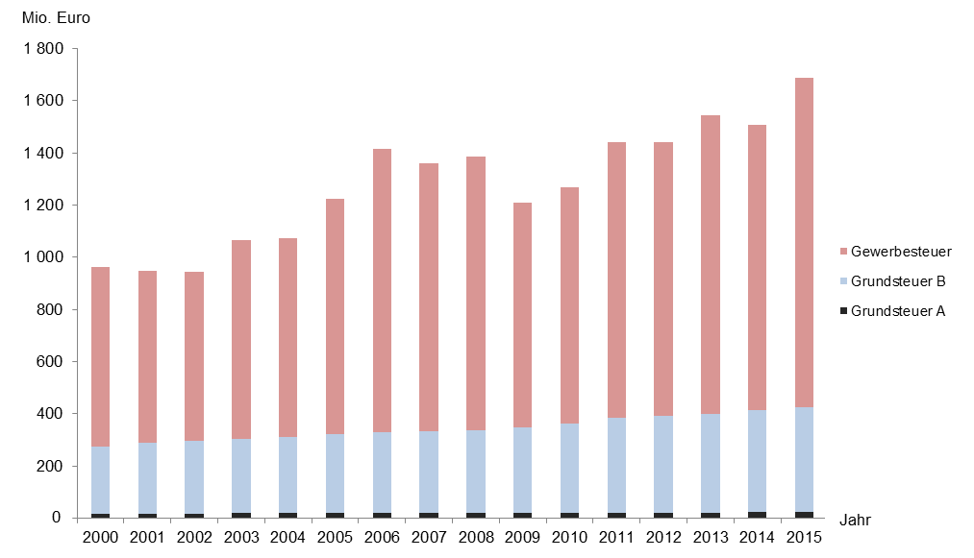
Abbildung 1: Realsteueristaufkommen 2000 bis 2015 nach Steuerarten

Abb. 2 - 4
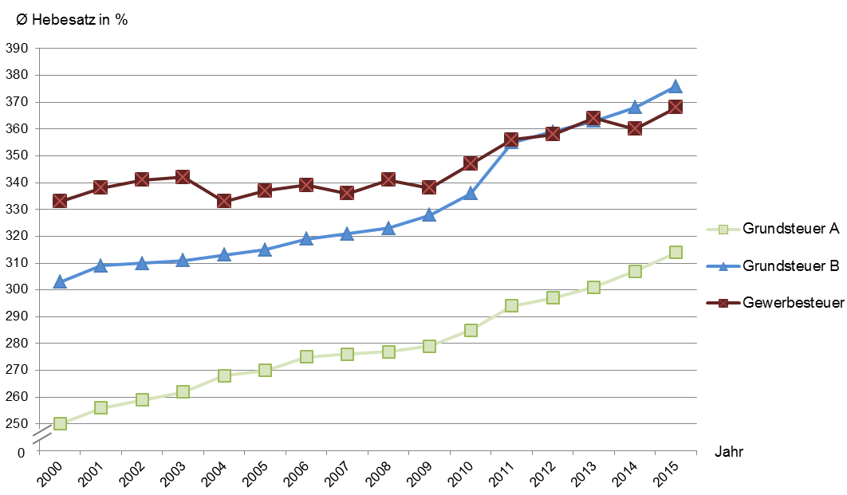
Abbildung 2: Streuung der Hebesätze 2015 nach Steuerarten
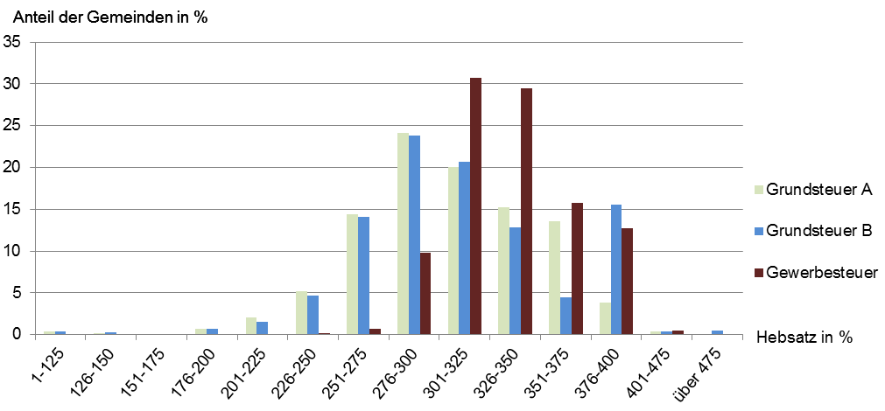

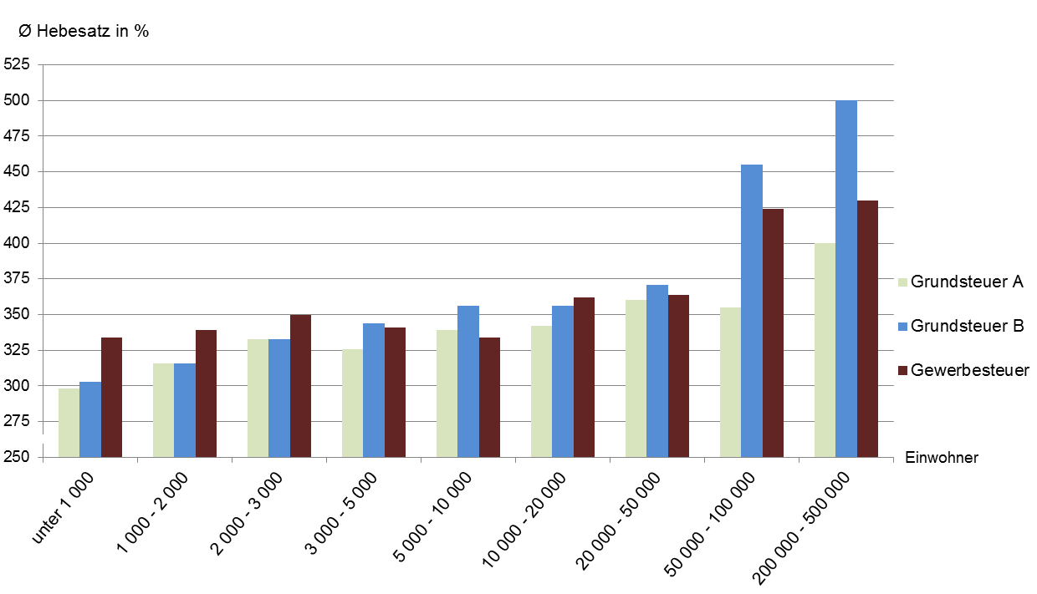
Abbildung 3: Gewogener durchschnittlicher Hebesatz 2015 nach Steuerarten und Gemeindegrößenklassen

Abbildung 4: Entwicklung der gewogenen durchschnittlichen Hebesätze 2000 bis 2015 nach Steuerarten

Abbildungen 5 - 8
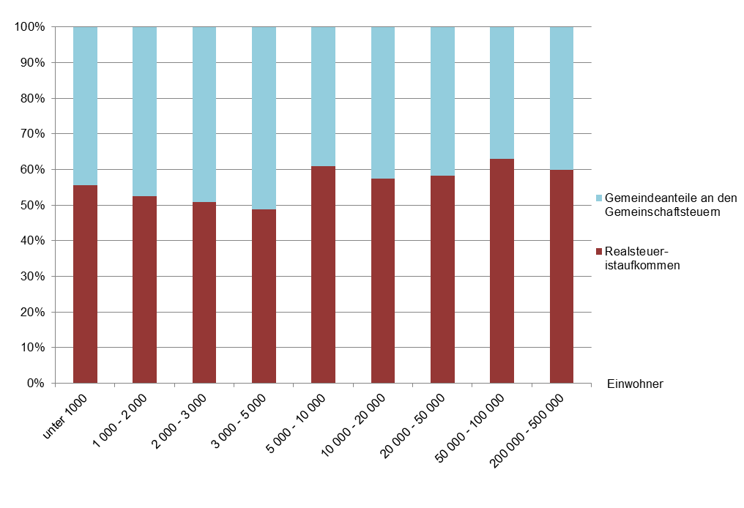
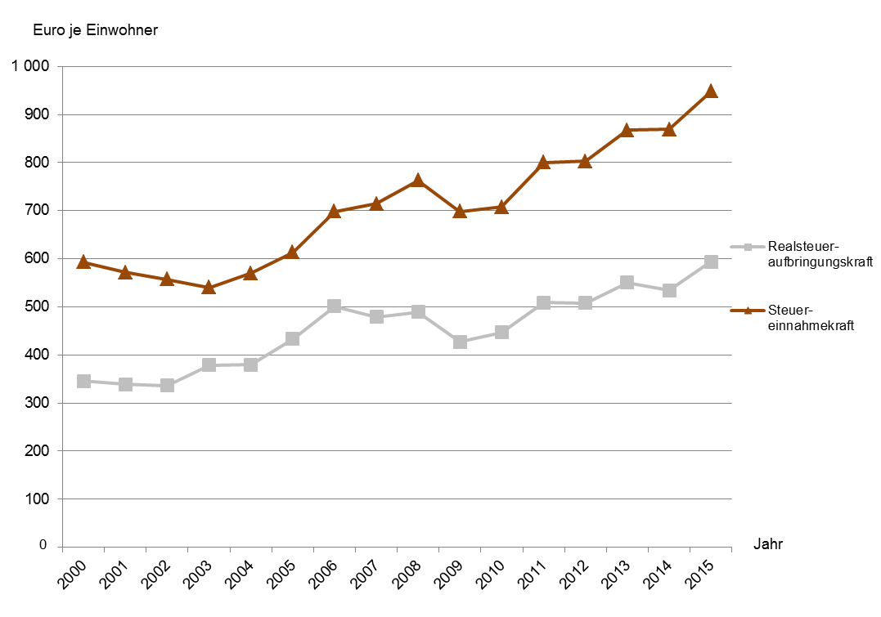
Abbildung 5: Anteil des Realsteueristaufkommens und der Gemeindeanteile an den | Abbildung 7: Realsteueraufbringungs- und Steuereinnahmekraft je Einwohner 2015
Gemeinschaftsteuern am kommunalen Steueraufkommen2 2015 | nach Gemeindegrößenklassen
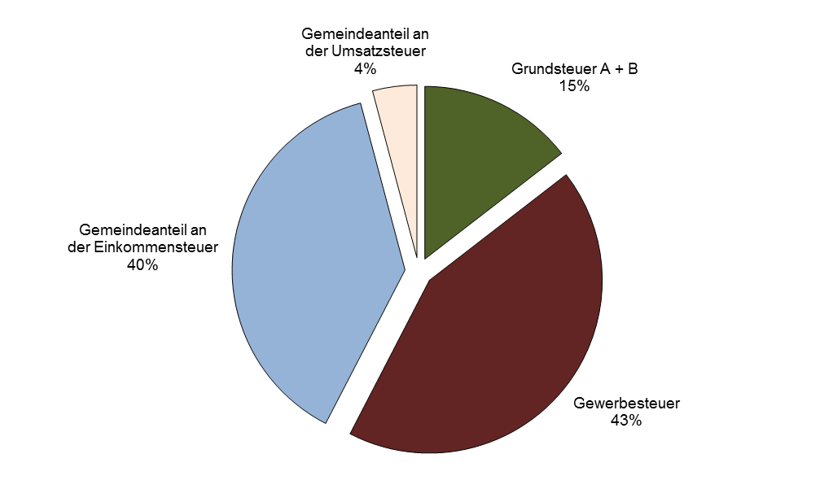
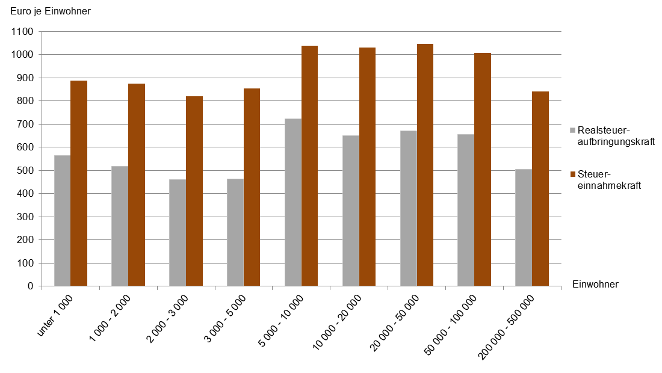

2 ohne sonstige Gemeindesteuern und steuerähnliche Einnahmen

Abbildung 6: Anteil des Realsteueristaufkommens und der Gemeindeanteile an den | Abbildung 8: Entwicklung der Realsteueraufbringungs- und Steuereinnahmekraft
Gemeinschaftsteuern am kommunalen Steueraufkommen 2015 nach Gemeindegrößenklassen | je Einwohner 2000 bis 2015

